SEGUIMIENTO TERCER TRIMESTRE 23
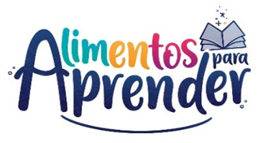 |  | Unidad Administrativa Especial de Alimentación Escolar -Alimentos para Aprender
 |  | Seguimiento Proyecto de Inversión Tercer Trimestre 2023

CODIGO BPIN | PROYECTO | PRODUCTO | APR. VIGENTE | COMPROMISO | OBLIGACION | EJECUCIÓN FINANCIERA | EJECUCIÓN FÍSICA
2020011000155 | Apoyo a la implementación del Programa de Alimentación Escolar - Alimentos para aprender nacional | Servicio de apoyo financiero a entidades territoriales para la ejecución de estrategias de permanencia con alimentación escolar | $ 1,554,310,984,096.00 | $ 1,544,501,217,913.00 | $ 1,294,997,369,247.33 | 83.32% | 8%
 |  | Servicio de fomento para la permanencia en programas de educación formal | $ 4,082,136,883.00 | $ 3,591,820,123.00 | $ 790,635,179.04 | 19.37% | 25%
 |  | Servicio de asistencia técnica en educación inicial, preescolar, básica y media | $ 9,138,304,000.00 | $ 3,873,558,083.33 | $ 983,764,860.90 | 10.77% | 25%
Total |  |  | $ 1,567,531,424,979.00 | $ 1,551,966,596,119.33 | $ 1,296,771,769,287.27 | 82.73%
Fuente: SIIF Nación - corte 30 09 2023

